ins
字段名称 | 描述 | 表名称 | 主要信息内容 | 是否有权限 | ads_abroad_ins_user_base_info | Name | Display Name | Type | Comment
blogger_id | 博主id | dim_ins_blog_info |  |  |  | blogger_id |  | bigint | 达人id
blog_id | 博文id |  |  |  |  | hot_score |  | bigint | 近期热门分数
blog_content | 博文内容 |  |  |  |  | like_num_increment_month |  | bigint | 月增点赞数
blog_url | 博文链接 |  |  |  |  | increase_fans_num_month |  | bigint | 月增粉丝数
comment_num | 评论数 |  |  |  |  | fans_trend |  | bigint | 粉丝增长趋势
ins_pic_url | 首图链接 |  |  |  |  | hot_category |  | string | 热推品类
ins_pic_url_list | 多张图链接（带主图） |  |  |  |  | hot_ratio |  | double | 爆文率
media_list | 短视频列表 |  |  |  |  | avg_like |  | bigint | 平均作品能力
media_type | 1：短视频，0图片 |  |  |  |  | like_num |  | bigint
pic_height | 图片高度 |  |  |  |  | partic_num |  | bigint
pic_width | 图片宽度 |  |  |  |  | partic_num_increment_month |  | bigint
pic_num | 图片数量
publish_time | 发布时间 |  |  |  | data_infra_datahub.dim_ins_model_recognition_data | 字段名称 | 描述
status | 状态:1正常 0.不存在 3.受限视频 |  |  |  |  | union_id
short_code |  |  |  |  |  | platform_id
like_num | 点赞数 |  |  |  |  | url
version | 爬取的版本号 |  |  |  |  | xmin
video_num | 包含短视频数量 |  |  |  |  | ymin
topic_list | 解析出的话题 |  |  |  |  | xmax
at_blogger_list | 博文内容@的博主列表 |  |  |  |  | ymax
 |  |  |  |  |  | box_id
 |  |  |  |  |  | score
关联商品 | 商品链接 |  |  |  |  | gender | 性别
 | 商品分析 - 类别特征 |  |  |  |  | race
 | 商品分析 - 关键词提取 |  |  |  |  | season | 季节
 | 关联分析 图识别 |  |  |  |  | style | 风格
 | 关联分析 图风格 |  |  |  |  | style_new | 新风格
 | 关联分析 文本提取 |  |  |  |  | person_count | 人数
 |  |  |  |  |  | face_count | 人脸性别
 |  |  |  |  |  | face_gender | 人脸性别
 |  |  |  |  |  | box_count | box数
关联博主 | 博主特征 | data_infra_datahub.ins_blogger |  | 无 |  | position
 | 博主增量 | data_infra_datahub.dwd_ins_user_note_info_daily |  | 无 |  | root_category | 行业
 | 博主风格 | data_infra_datahub.dwd_ins_user_note_info_daily |  |  |  | root_category | 行业
 | 博主标签 品牌、设计师、blogger | data_infra_datahub.ins_blogger | 博主来源，1-官方，2-个人收录, 3博主自身关系来源,4秀场设计师,5用户ins关系导入 |  |  | category | 品类
 | 博主热度 | data_infra_datahub.ads_abroad_ins_user_base_info | 增长趋势、爆文率、平均作品能力、热推品类、热门分数 |  |  | kid_category | 儿童品类,线上未使用
 | 博主擅长品类 | data_infra_datahub.ads_abroad_ins_blogger_info | 子表，由前述表格构造得到 blog，blog increase，model_recognition |  |  | collar | 领型
 |  |  |  |  |  | sleeve | 袖长
 |  |  |  |  |  | sleeve_type | 袖型
关键推文 | 推文互动增量 | data_infra_datahub_dev.dwd_ins_blog_increase_info_daily |  |  |  | fabric | 面料
 | 关联分析 图识别 | data_infra_datahub.dim_ins_model_recognition_data |  |  |  | contour | 廓形
 | 关联分析 文本提取 | data_infra_datahub.dim_ins_blog_info | 解析出的话题 |  |  | clothes_age | 衣服年龄
 | 博文内容 | data_infra_datahub.dim_ins_blog_info |  |  |  | clothes_sex | 衣服性别
 | 关联分析 图识别 | data_infra_datahub.dim_ins_model_recognition_data |  |  |  | clothes_length | 衣长
 | 关联分析 图风格 | data_infra_datahub.dim_ins_model_recognition_data |  |  |  | technology | 工艺
 |  |  |  |  |  | texture | 图案纹理
词 | 海外探款ins话题粒度的聚合表 | data_infra_datahub.ads_abroad_ins_topic_info_agg | 相关博主/文数，top博主/文，互动数，主要行业/地区 |  |  | technology_new | 工艺新，线上未使用
 | 海外探款ins话题粒度的表 | data_infra_datahub.ads_abroad_ins_topic_info | 相关博主/文，互动数，行业，地区 |  |  | feature | 特征向量
 |  |  |  |  |  | color | 颜色
 |  |  |  |  |  | color_bar
 |  |  |  |  |  | handle_status | 1有效，0无效
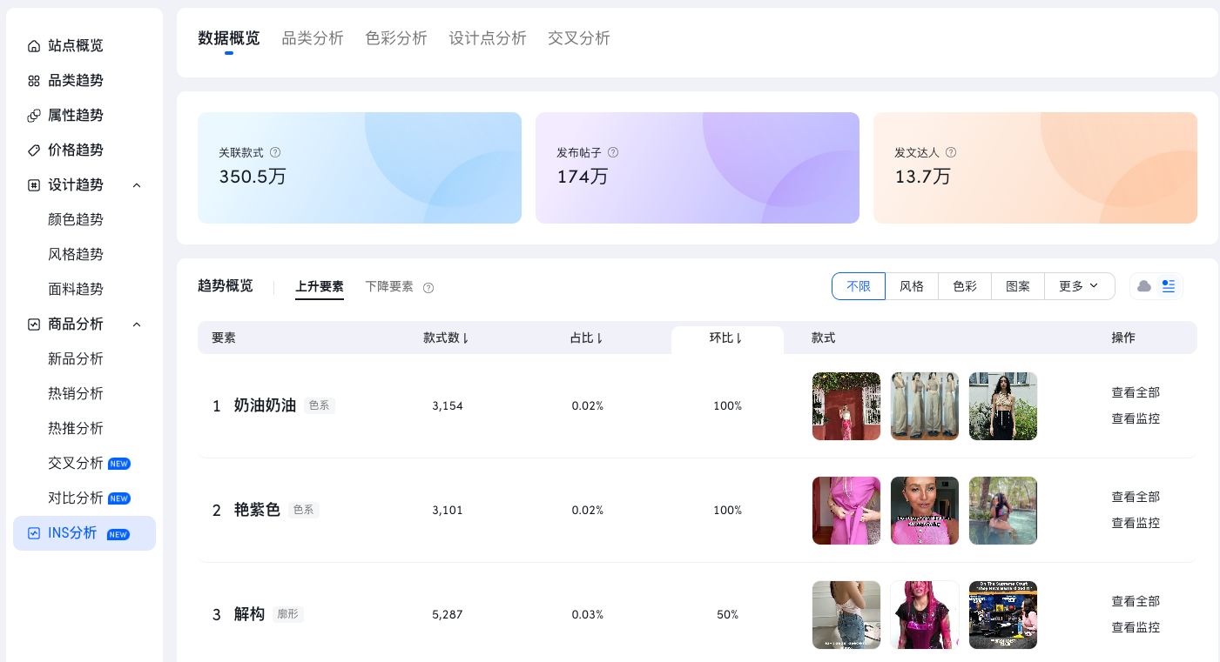
 |  |  |  |  |  | shoe_category_level2 | 鞋靴二级品类
品牌 |  |  |  |  |  | shoe_fabric | 鞋靴面料
 |  |  |  |  |  | shoe_heel_height | 跟高
店铺 |  |  |  |  |  | shoe_heel_style | 跟型
 |  |  |  |  |  | log_time
 |  |  |  |  |  | shoe_age | 鞋子年龄范围
 |  |  |  |  |  | shoe_elem | 鞋子元素
 |  |  |  |  |  | img_hight
 |  |  |  |  |  | img_width
 |  |  |  |  |  | in_suit | 是否在套装里，0否，1是
 |  |  |  |  |  | in_plus_size | 是否是大码，0否，1是
 | 小红书 | 吴恬 |  |  |  | shoe_cap | 鞋头
 |  |  |  |  |  | shoe_upper | 鞋帮
 |  |  |  |  |  | shoe_lace | 鞋带
 |  |  |  |  |  | shoe_open | 鞋靴开口
 |  |  |  |  |  | boot_tube | 筒高
 |  |  |  |  |  | shoe_gender | 性别
 |  |  |  |  |  | shoe_craft | 工艺
 |  |  |  |  |  | shoe_category_level1 | 新鞋靴模型一级标签
 |  |  |  |  |  | shoe_wearing | 是否穿着
 |  |  |  |  |  | shoe_view_angle | 视角
 |  |  |  |  |  | background | 是否是白底
 |  |  |  |  |  | background_score | 白底评分
 |  |  |  |  |  | filter_result | 是否过滤(可以看做品类识别错误的补丁)
 |  |  |  |  |  | color_name_bar | 带颜色中文名的占比结构
 |  |  |  |  |  | category_v2 | 二级品类，新品类模型输出
 |  |  |  |  |  | zk_root_category | 映射后知款应用一级品类
 |  |  |  |  |  | zk_category | 映射后知款应用二级品类
 |  |  |  |  |  | abroad_style | 跨境模型风格，#分割多值 20240122添加
 |  |  |  |  |  | abroad_style_score | 跨境模型风格评分，#分割多值
 |  |  |  |  |  | erotic_lingerie | 情趣内衣识别结果，情趣内衣、非情趣内衣、过滤。过滤：非服装的 20240328添加
 |  |  |  |  |  | erotic_lingerie_score | 情趣内衣识别评分
 |  |  |  |  |  | race_new | 新肤色模型 20240403添加
 |  |  |  |  |  | race_new_score | 新肤色模型识别评分
 |  |  |  |  |  | is_skiwear | 滑雪服，非滑雪服
 |  |  |  |  |  | pt

 |  |  |  |  | data_infra_datahub_dev.dwd_ins_blog_increase_info_daily | Name | Type | Comment
 |  |  |  |  |  | blogger_id | bigint | 博主id
 |  |  |  |  |  | blog_id | bigint | 博文id
 |  |  |  |  |  | comment_num | bigint | 评论总数
 |  |  |  |  |  | like_num | bigint | 点赞总数
 |  |  |  |  |  | comment_num_increment | bigint | 评论增量
 |  |  |  |  |  | like_num_increment | bigint | 点赞增量
 |  |  |  |  |  | insert_time | datetime | 插入时间
 |  |  |  |  |  | pt | string

 |  |  |  |  | data_infra_datahub.ins_blogger | Name | Comment
 |  |  |  |  |  | id
 |  |  |  |  |  | blogger_id | ins平台博主id
 |  |  |  |  |  | nick_name | 博主昵称
 |  |  |  |  |  | full_name | 博主全名
 |  |  |  |  |  | head_img | 头像
 |  |  |  |  |  | blog_num | 发帖数量
 |  |  |  |  |  | fans_num | 粉丝数量
 |  |  |  |  |  | delta_fans_num
 |  |  |  |  |  | df_fans_num | df关注粉丝数量
 |  |  |  |  |  | ai_fans_num | 爱数据关注粉丝数量
 |  |  |  |  |  | image_num | 博主图片数
 |  |  |  |  |  | selected | 精选标识：1精选，0非精选
 |  |  |  |  |  | subscribed | 订阅标识：1已被订阅，0未被订阅
 |  |  |  |  |  | blog_time | 最新发帖时间
 |  |  |  |  |  | introduction | 简介
 |  |  |  |  |  | is_verified | 是否带v认证 0 不带,1带
 |  |  |  |  |  | source | 博主来源，1-官方，2-个人收录,3博主自身关系来源,4秀场设计师,5用户ins关系导入
 |  |  |  |  |  | finished_history | 完成历史数据爬取 0未完成,1已经完成
 |  |  |  |  |  | included_time | 收录时间
 |  |  |  |  |  | includer_user_id | 收录人用户id
 |  |  |  |  |  | status | 状态，0：无效，1：正常，2：停更，3: 收录中
 |  |  |  |  |  | updated_user_id | 更新人用户id
 |  |  |  |  |  | follow_num | 关注数
 |  |  |  |  |  | is_private | 是否私有，即未关注隐藏博客列表 1为私密博主
 |  |  |  |  |  | biography_links | 简介链接
 |  |  |  |  |  | off_shelf_remark | 下架备注
 |  |  |  |  |  | created_at
 |  |  |  |  |  | updated_at

 |  |  |  |  | data_infra_datahub.dim_ins_blog_info | 字段名称 | 描述
 |  |  |  |  |  | blogger_id | 博主id
 |  |  |  |  |  | blog_id | 博文id
 |  |  |  |  |  | blog_content | 博文内容
 |  |  |  |  |  | blog_url | 博文链接
 |  |  |  |  |  | comment_num | 评论数
 |  |  |  |  |  | ins_pic_url | 首图链接
 |  |  |  |  |  | ins_pic_url_list | 多张图链接（带主图）
 |  |  |  |  |  | media_list | 短视频列表
 |  |  |  |  |  | media_type | 1：短视频，0图片
 |  |  |  |  |  | pic_height | 图片高度
 |  |  |  |  |  | pic_width | 图片宽度
 |  |  |  |  |  | pic_num | 图片数量
 |  |  |  |  |  | publish_time | 发布时间
 |  |  |  |  |  | status | 状态:1正常 0.不存在 3.受限视频
 |  |  |  |  |  | short_code
 |  |  |  |  |  | like_num | 点赞数
 |  |  |  |  |  | version | 爬取的版本号
 |  |  |  |  |  | video_num | 包含短视频数量
 |  |  |  |  |  | topic_list | 解析出的话题
 |  |  |  |  |  | at_blogger_list | 博文内容@的博主列表

